Титульный
==========================================================
Міністерство освіти і науки України
Національний технічний університет
«Дніпровська політехніка»



ЗВІТ
про виконання лабораторних робіт
з дисципліни
ПЗЕОМ
Лабороторна робота № 2

Виконав:
студент гр. 124-19-2
Моторний Андрій Сергійович

Прийняв:
асистент кафедри системного аналізу і
управління.
Гаранжа Дмитрій Миколайович

Дніпро
2020

Условие
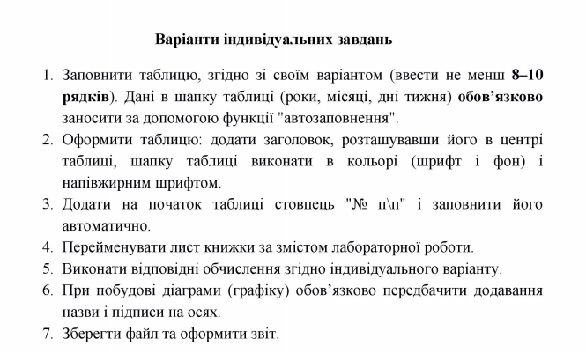
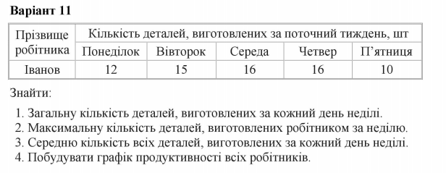
Вариант 11

Лист1
Фамилия | Количество деталей,изготовленных за текущую неделю,шт
 | Понедельник | Вторник | Среда | Четверг | Пятница | Все Дни
Иванов | 12 | 15 | 16 | 16 | 10 | 69
Смирнов | 11 | 17 | 23 | 19 | 17 | 87
Кузнецов | 20 | 15 | 16 | 22 | 14 | 87
Попов | 23 | 10 | 19 | 18 | 20 | 90
Петров | 21 | 22 | 25 | 23 | 22 | 113
Соколов | 17 | 22 | 18 | 13 | 22 | 92
Михайлов | 22 | 21 | 24 | 21 | 25 | 113
Новиков | 13 | 19 | 14 | 12 | 15 | 73
Фёдоров | 11 | 20 | 20 | 20 | 11 | 82
Морозов | 21 | 20 | 17 | 18 | 10 | 86
Среднее Кол-во | 17.1 | 18.1 | 19.2 | 18.2 | 16.6 | 89.2

Общее кол-во за каждый день недели | 188.1 | 181 | 192 | 182 | 166

Макс кол-во за неделю | 113

